京东内容筛选

首页点击资产拍卖

点击筛选债权

京东具体字段需求
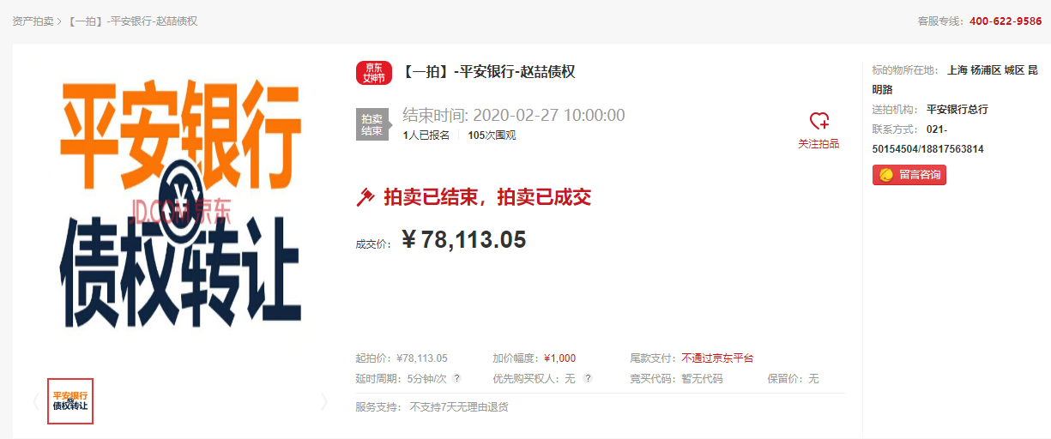
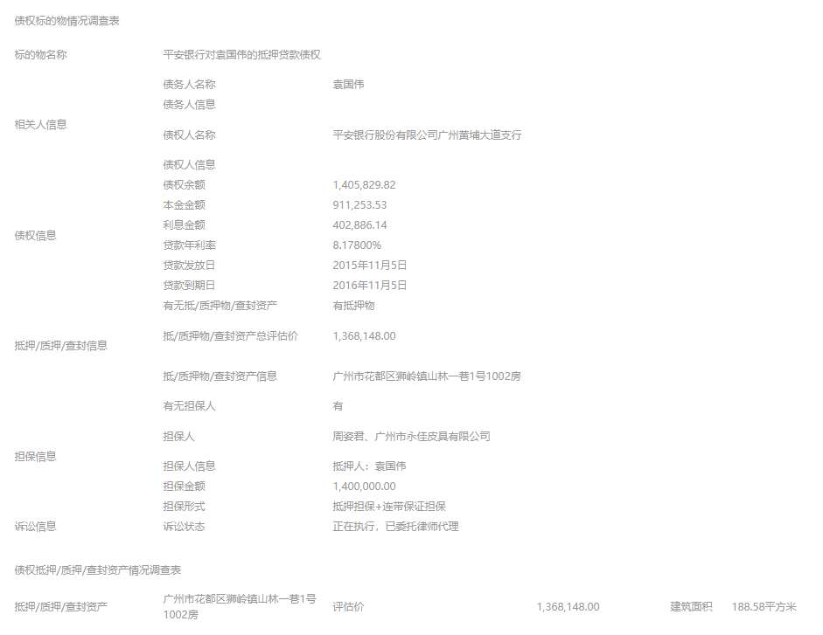
功能要求：能自主组合以下的选项（标的物类型+标的物所在+拍卖状态+开拍时间段）并根据这些选项爬取数据


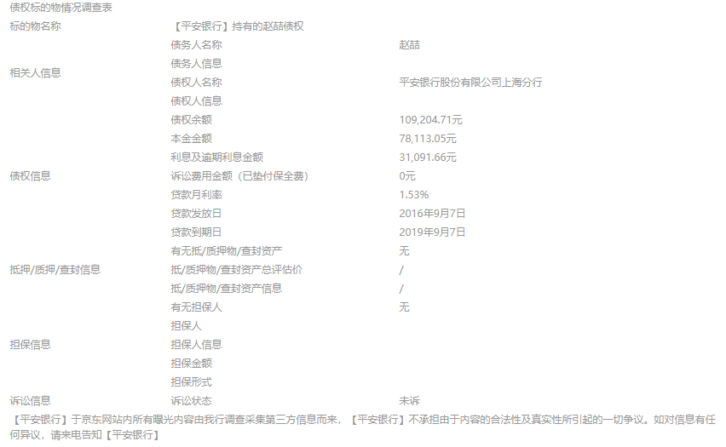

标的物类型 | 标的物所在省 | 标的物所在市 | 拍卖伦次 | 标的物所在地 | 送拍机构 | 起拍价 | 成交价 | 加价幅度 | 标题 | 延时周期 | 优先购买权人 | 当前状态 | 完成时间 | 报名人数 | 围观人数 | 标的物名称 | 债务人名称 | 债务人信息 | 债权人名称 | 债权人信息 | 债权余额 | 本金金额 | 利息及逾期利息金额/利息金额 | 诉讼费用金额 | 贷款月利率/贷款年利率 | 贷款发放日 | 贷款到期日 | 有无抵/质押物/查封资产 | 抵/质押物/查封资产总评估价 | 抵/质押物/查封资产信息 | 有无担保人 | 担保人 | 担保人信息 | 担保金额 | 担保形式 | 诉讼状态 | 交易渠道 | 页面网址
 |  |  |  |  |  |  |  |  |  |  |  | 本场拍卖/变卖已结束-->成交 本场拍卖/变卖已流拍/失败-->流拍 | 只抓日期，无需抓时间 |  |  |  |  |  |  |  |  |  |  |  |  |  |  |  |  |  |  |  |  |  |  |  | 淘宝或京东

淘宝内容筛选
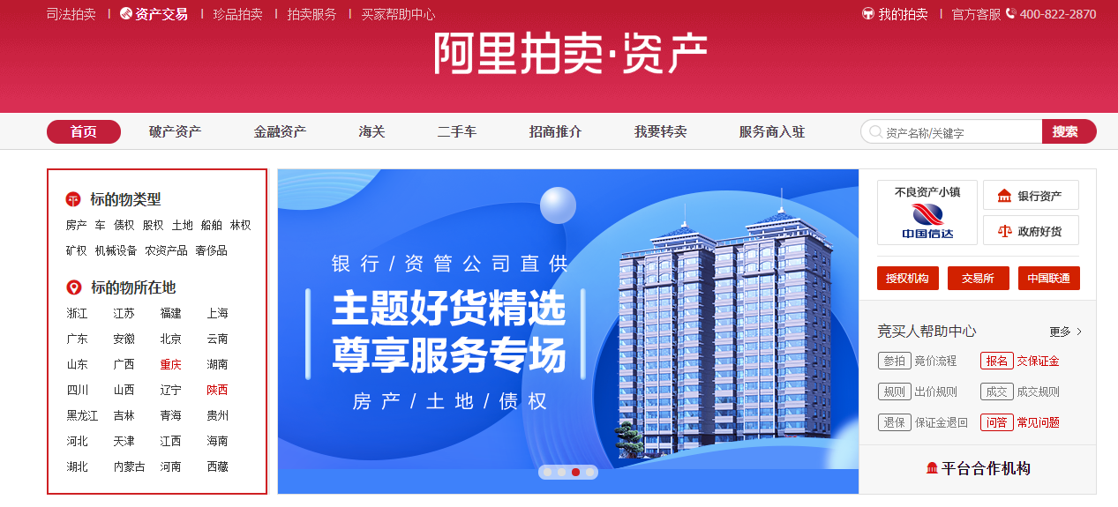
首页点击资产交易——>债权

淘宝具体字段需求
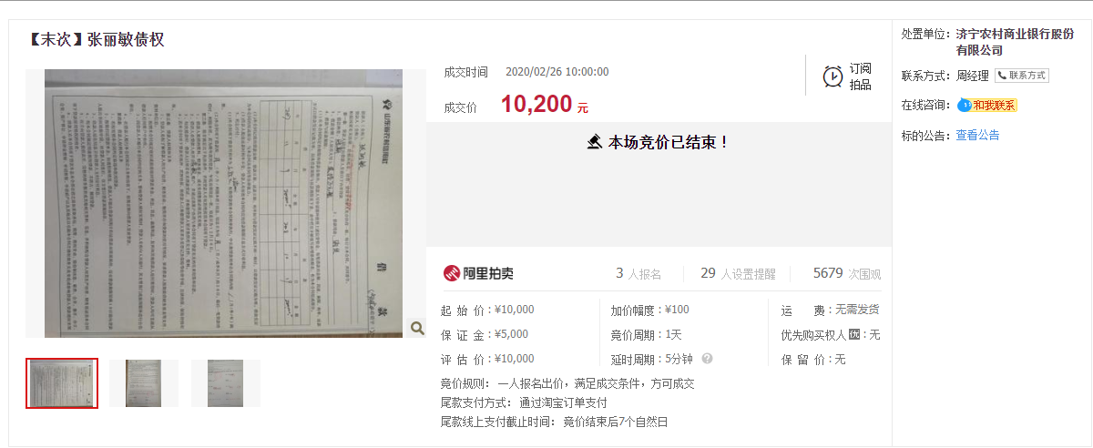
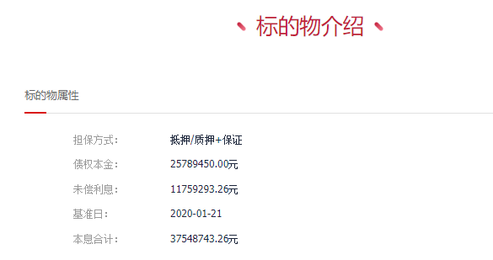
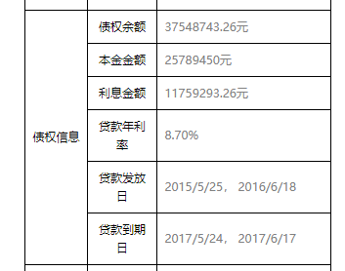
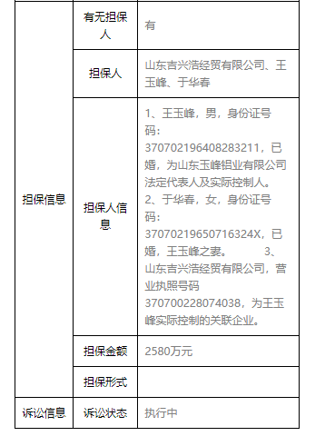
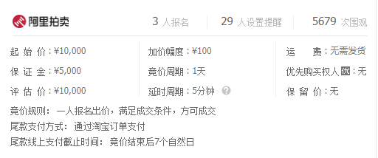
功能要求：能自主组合以下的选项（标的物类型+标的物所在+拍卖状态+开拍时间段）并根据这些选项爬取数据

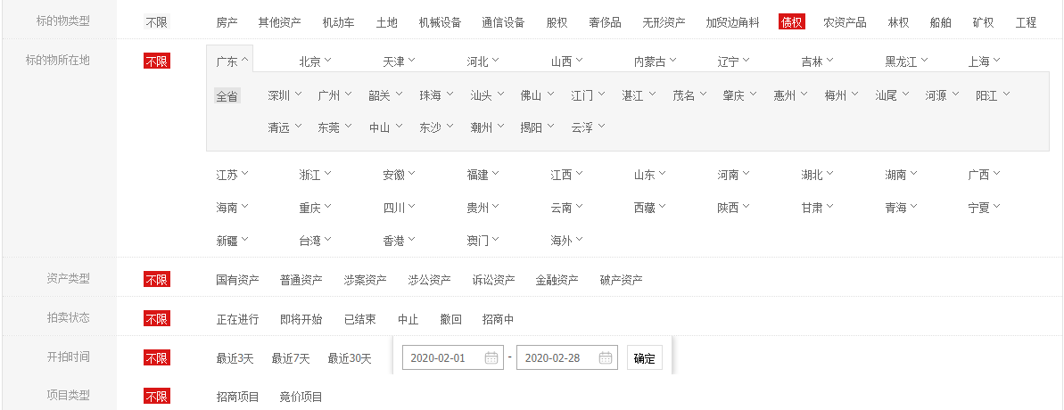

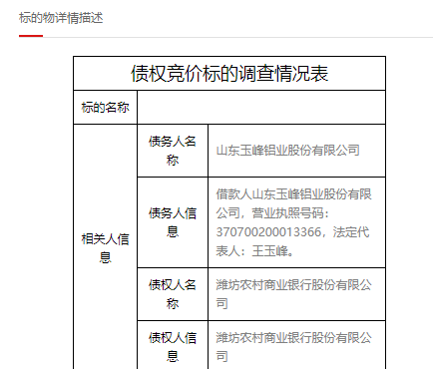

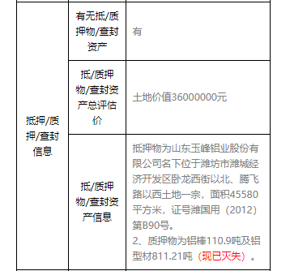

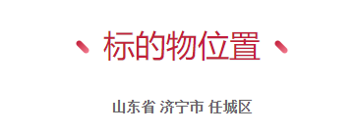

标的物类型 | 标的物所在省 | 标的物所在市 | 开拍时间范围1 | 开拍时间范围2 | 拍卖轮次 | 标题 | 起拍价 | 成交价 | 评估价 | 当前状态 | 完成时间 | 保证金 | 加价幅度 | 变卖周期或竞价周期 | 延时周期 | 优先购买权人 | 处置单位 | 报名人数 | 设置提醒人数 | 围观人数 | 标的物所在省 | 标的物所在市 | 标的物所在区 | 担保方式 | 债权本金 | 未偿利息 | 基准日 | 本息合计 | 债务人名称 | 债务人信息 | 债权人名称 | 债权人信息 | 债权余额 | 本金金额 | 利息及逾期利息金额/利息金额 | 贷款月利率/贷款年利率 | 贷款发放日 | 贷款到期日 | 有无抵/质押物/查封资产 | 抵/质押物/查封资产总评估价 | 抵/质押物/查封资产信息 | 有无担保人 | 担保人 | 担保人信息 | 担保金额 | 担保形式 | 诉讼状态 | 交易渠道 | 页面网址
 |  |  |  |  |  |  |  |  |  | 本场竞价已结束-->成交 本场竞价已流拍/失败-->流拍 | 只抓日期，无需抓时间 |  |  |  |  |  |  |  |  |  |  |  |  |  |  |  |  |  |  |  |  |  |  |  |  |  |  |  |  |  |  |  |  |  |  |  |  | 淘宝或京东

